スクリーニング
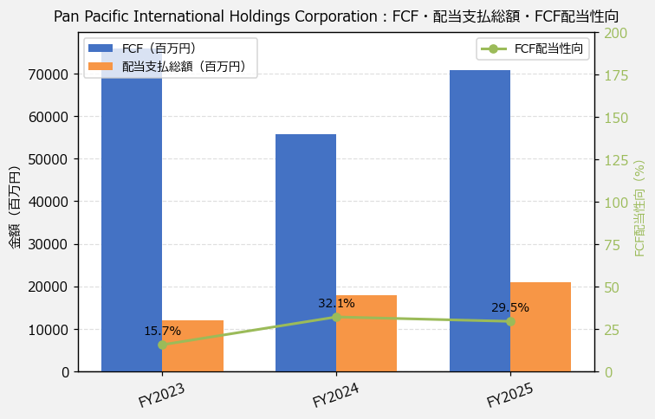
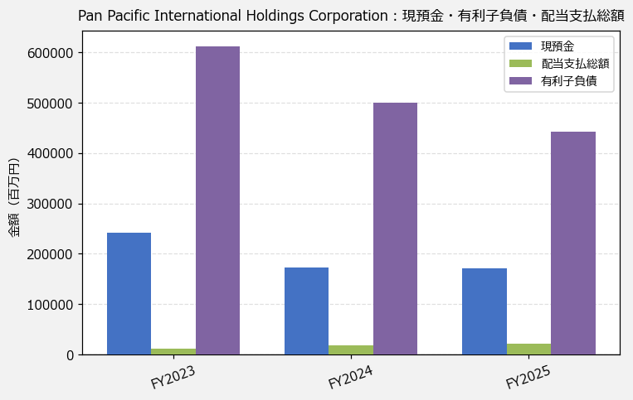
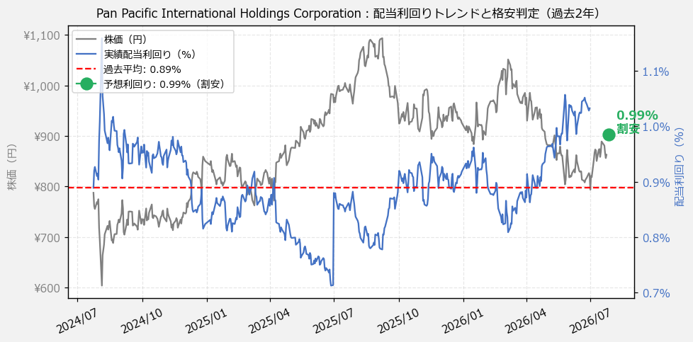
Pan Pacific International Holdings Corporation（7532） 財務スクリーニング 2026/07/26

現在株価（円） | ¥863
予想DPS（円） | ¥8
予想配当利回り | 0.99%

指標 | FY2023 | FY2024 | FY2025 | CAGR（3年）
EPS（円） | 22.13 | 29.67 | 30.28 | +17.0%
DPS実績（円） | 4.00 | 6.00 | 7.00 | +32.3%
FCF（百万円） | 75,958.0 | 55,821.0 | 70,888.0 | -3.4%
有利子負債（百万） | 612,717.0 | 500,703.0 | 442,588.0 | -15.0%

【短信入力】
現預金（百万円） | 242,088.0 | 172,719.0 | 171,958.0
配当支払総額（百万円） | 11,931.0 | 17,908.0 | 20,903.0

